СВОБОДНЫЙ СКЛАД
ЦЕНЫ УКАЗАНЫ ПО СОСТОЯНИЮ НА 01.11!
Автотехника на складе
Марка | Год выпуска | Изображение | Класс автотехники | Назначение | Кол-во осей | Экологический класс | Технические характеристики | Количество на 01.11.2025г | Отпускная цена, с НДС, EXW г. Минск*
КС-5571BY-H-22 | 2025 | 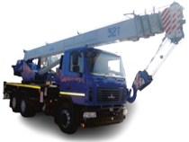 | СПЕЦТЕХНИКА | Автокран | 3-х осный | 5 | Грузоподъемность: 32 000 кг., высота подъема - 30,4 м., длина стрелы - 30,3 м. Базовое шасси: МАЗ-6302С5-579-080, мощность двигателя: 330 л. с.; КП 9JS135TА. | 2 | 672,278.40
КС-5575BY-C-3-12 | 2023 |  | СПЕЦТЕХНИКА | Автокран | 3-х осный | 5 | Грузоподъемность: 25 000 кг., высота подъема - 33,9 м., длина стрелы - 33,5 м. Базовое шасси: МАЗ-6312C3-589-001, мощность двигателя: 273 л. с.; КП 9JS135TA | 1 | 560,700.00
МАЗ-437121-540-000 | 2025 | 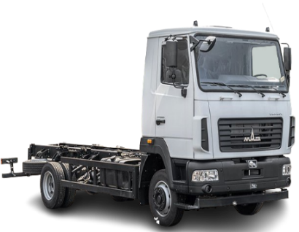 | АВТОМОБИЛИ БОРТОВЫЕ И ШАССИ | Шасси | 2-x осный | 5 | Мощность двигателя: 185 л.с; КП 6J70TA; грузоподьемность : 5 700 кг. | 7 | 144,372.00
МАЗ-437121-540-011 | 2025 |  | АВТОМОБИЛИ БОРТОВЫЕ И ШАССИ | Шасси | 2-х осный | 5 | Мощность двигателя: 185 л.с; КП 6J70TA; грузоподьемность : 5 550 кг. | 1 | 147,177.60
МАЗ-437121-541-000 | 2025 |  | АВТОМОБИЛИ БОРТОВЫЕ И ШАССИ | Шасси | 2-х осный | 5 | Мощность двигателя: 185 л.с., КП 6J76TA; грузоподъемность: 5750 кг | 4 | 142,722.00
МАЗ-438121-2540-025 | 2025 | 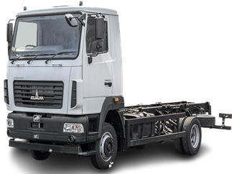 | АВТОМОБИЛИ БОРТОВЫЕ И ШАССИ | Шасси | 2-x осный | 5 | Мощность двигателя: 185 л.с; КП 6J76T; грузоподьемность : 6 540 кг. | 1 | 167,988.00
МАЗ-438121-540-000 | 2025 |  | АВТОМОБИЛИ БОРТОВЫЕ И ШАССИ | Шасси | 2-х осный | 5 | Мощность двигателя: 185 л.с., КП 6J76TA; грузоподъемность: 7 500 кг. | 4 | 153,178.80
МАЗ-438121-540-021 | 2025 |  | АВТОМОБИЛИ БОРТОВЫЕ И ШАССИ | Шасси | 2-х осный | 5 | Мощность двигателя: 185 л.с.; КП 6J76T; грузоподьемность: 7 400 кг. | 1 | 162,360.00
МАЗ-4381С0-2540-025 | 2025 | 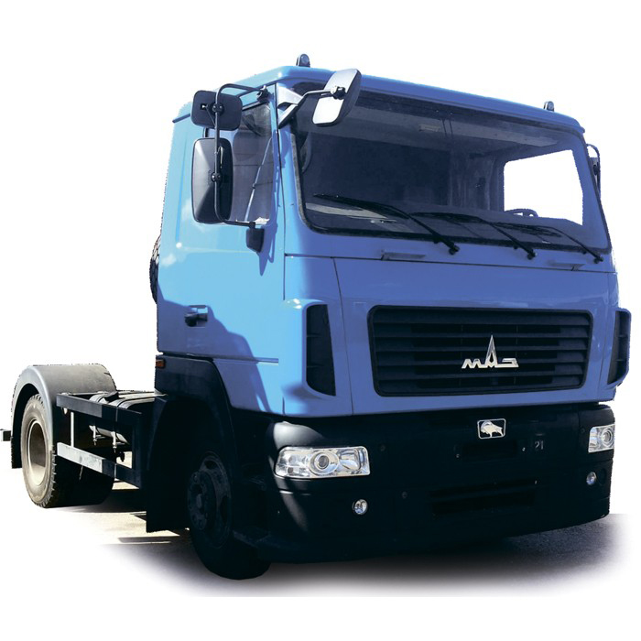 | АВТОМОБИЛИ БОРТОВЫЕ И ШАССИ | Шасси | 2-х осный | 5 | Мощность двигателя: 169 л.с., КП 6J70T, грузоподъёмность: 6 490 кг. | 1 | 167,988.00
МАЗ-534025-585-013 | 2024 |  | АВТОМОБИЛИ БОРТОВЫЕ И ШАССИ | Шасси | 2-х осный | 5 | Мощность двигателя: 264 л.с; КП 9JS135TA; грузоподьемность: 13240 кг. | 1 | 209,715.60
МАЗ-534026-517-030 | 2024 |  | АВТОМОБИЛИ БОРТОВЫЕ И ШАССИ | Шасси | 2-х осный | 5 | Мощность двигателя: 292 л.с; КП FC6A145; грузоподьемность: 12 600 кг. | 1 | 277,047.60
МАЗ-5340С2-525-013 | 2025 | 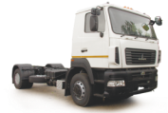 | АВТОМОБИЛИ БОРТОВЫЕ И ШАССИ | Шасси | 2-х осный | 5 | Мощность двигателя: 238 л.с; КП ZF 9S1310TО; грузоподьемность: 13 580 кг. | 4 | 218,623.20
МАЗ-5340С2-585-013 | 2025 | 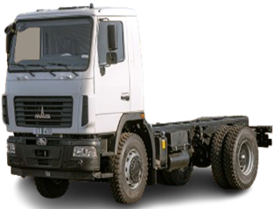 | АВТОМОБИЛИ БОРТОВЫЕ И ШАССИ | Шасси | 2-х осный | 5 | Мощность двигателя: 238 л.с; КП 9JS135TA; грузоподьемность: 13 580 кг. | 6 | 209,715.60
МАЗ-5340С3-575-013 | 2025 |  | АВТОМОБИЛИ БОРТОВЫЕ И ШАССИ | Шасси | 2-х осный | 5 | Мощность: 273 л.с.; КП: 9JS135TA, грузоподъемность: 13 210 кг | 3 | 219,708.00
МАЗ-5340С5-8575-000 | 2025 | 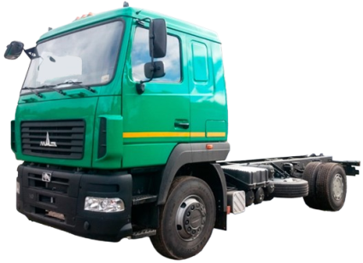 | АВТОМОБИЛИ БОРТОВЫЕ И ШАССИ | Шасси | 2-х осный | 5 | Мощность двигателя: 328 л.с., КП 9JS135ТA, грузоподъемность : 11 480 кг | 1 | 234,013.20
МАЗ-544028-570-031 | 2025 | 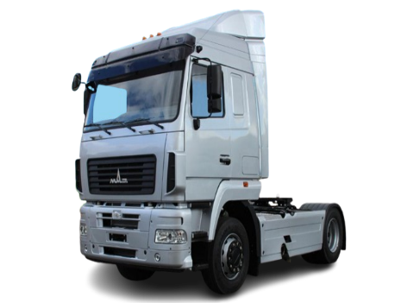 | СЕДЕЛЬНЫЕ ТЯГАЧИ | Тягач | 2-х осный | 5 | Мощность двигателя 423 л.с., КП 16JSDX240TA, грузоподъемность (нагрузка на ССУ): 10 500 кг. Высота ССУ: 1150 мм. | 9 | 284,294.40
МАЗ-544028-571-031 | 2025 | 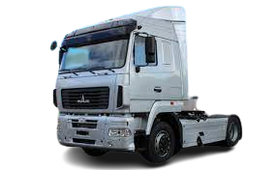 | СЕДЕЛЬНЫЕ ТЯГАЧИ | Тягач | 2-х осный | 5 | Мощность двигателя 423 л.с., КП 16JSDX240T, грузоподъемность (нагрузка на ССУ): 10 500 (бак 500 л), 10 350 (бак 700 л). | 2 | 283,339.20
МАЗ-555025-551-000 | 2025 | 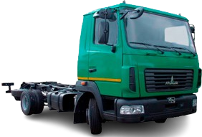 | АВТОМОБИЛИ БОРТОВЫЕ И ШАССИ | Шасси | 2-х осный | 5 | Мощность двигателя: 264 л.с; КП 9JS135TA; грузоподьемность: 13150 кг | 1 | 213,334.80
МАЗ-631228-8575-012 | 2025 |  | АВТОМОБИЛИ БОРТОВЫЕ И ШАССИ | Шасси | 3-х осный | 5 | Мощность двигателя 423 л.с., КП 12JSDX240TA, грузоподъемность: 22 750 кг. | 2 | 299,139.60
МАЗ-631228-8578-012 | 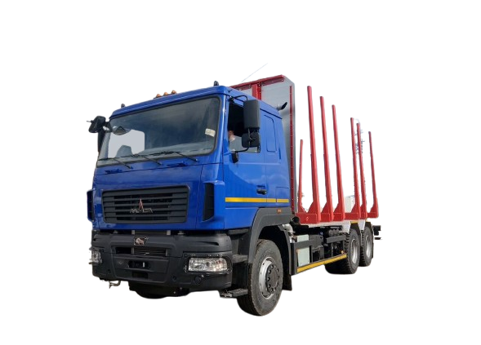 2025 |  | СОРТИМЕНТОВОЗЫ | Сортиментовоз | 3-х осный | 5 | Мощность двигателя 423 л. с., КП 12JS200TA, грузоподъемность: 20 800 кг | 1 | 320,538.00
МАЗ-631228-8578-012 с установкой гидроманипулятора М80L86 | 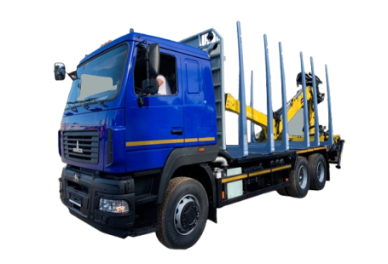 2025 |  | СОРТИМЕНТОВОЗЫ | Сортиментовоз | 3-х осный | 5 | Мощность двигателя 423 л. с., КП 12JS200TA, грузоподъемность: 20 800 кг | 1 | Отпускная цена на стадии формирования
МАЗ-63122J-8537-030 | 2025 |  | АВТОМОБИЛИ БОРТОВЫЕ И ШАССИ | Бортовой-зерновоз | 3-х осный | 5 | Мощность двигателя: 400 л.с; КП 12JS200TA; грузоподьемность: 13 000 кг. | 1 | 302,455.20
МАЗ-63122J-8577-030 | 2024 |  | АВТОМОБИЛИ БОРТОВЫЕ И ШАССИ | Шасси | 3-х осный | 5 | Мощность двигателя: 393 л.с; КП 12JS200TA; грузоподьемность: 15 300 кг. | 1 | 300,626.40
МАЗ-6312С3-587-011 | 2025 |  | АВТОМОБИЛИ БОРТОВЫЕ И ШАССИ | Шасси | 3-х осный | 5 | Мощность двигателя: 275 л.с.; КП 9JS135TA, грузоподъемность: 20 020 кг | 1 | 263,378.40
МАЗ-6312С5-8575-012 | 2025 | 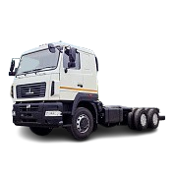 | АВТОМОБИЛИ БОРТОВЫЕ И ШАССИ | Шасси | 3-х осный | 5 | Мощность двигателя: 328 л.с., КП 9JS135ТA, грузоподъемность : 23 190 кг | 1 | 279,954.00
МАЗ-6317F9-571-051 | 2025 | 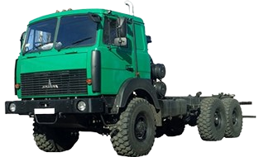 | АВТОМОБИЛИ БОРТОВЫЕ И ШАССИ | Шасси | 3-х осный | 5 | Мощность двигателя: 420 л.с; КП 12JS200TA; грузоподьемность: 21 600 кг. | 1 | 331,431.60
МАЗ-63182М-58565-052Р1 | 2025 | 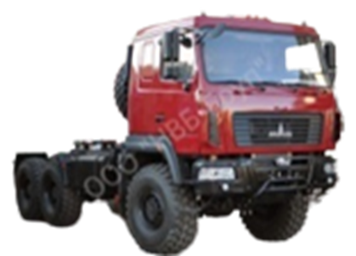 | АВТОМОБИЛИ БОРТОВЫЕ И ШАССИ | Шасси | 3-х осный | 5 | Мощность двигателя: 550 л.с., КП FC6A250, грузоподъемность 22 600 кг. | 1 | 505,137.60
МАЗ-643028-8579-011 | 2025 | 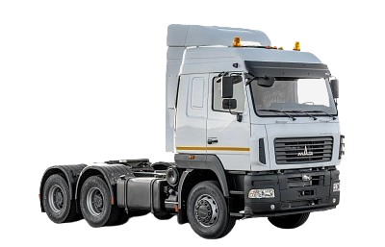 | СЕДЕЛЬНЫЕ ТЯГАЧИ | Тягач | 3-х осный | 5 | Мощность двигателя 423 л. с., КП 16JSDX240TA, грузоподъемность (нагрузка на ССУ): 19 500 кг. | 2 | 302,124.00
МАЗ-643228-8570-012 | 2025 | 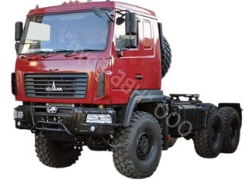 | СЕДЕЛЬНЫЕ ТЯГАЧИ | Тягач | 3-х осный | 5 | Мощность двигателя: 423 л.с; КП 12JSDX240TA; грузоподьемность (нагрузка на ССУ): 21 000 кг. | 3 | 343,128.00
МАЗ-643228-8571-012 | 2025 | 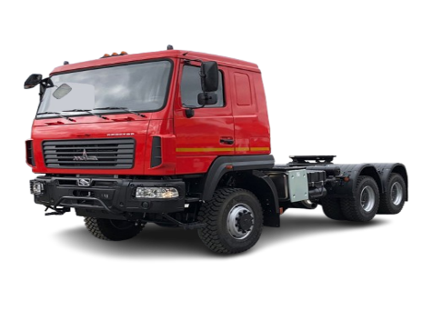 | СЕДЕЛЬНЫЕ ТЯГАЧИ | Тягач | 3-х осный | 5 | Мощность двигателя: 430 л. с., КП 12JS200TA, грузоподъемность (нагрузка на ССУ): 21 000 кг. Bысота по ССУ: 1 550 мм. | 1 | 343,128.00
МАЗ-65012J-8535-000 | 2025 | 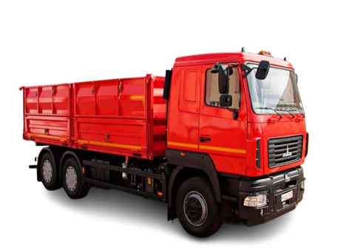 | САМОСВАЛЫ | Самосвал | 3-х осный | 5 | Мощность двигателя: 400 л.с; КП 12JS200TA; грузоподьемность: 12 700 кг. | 3 | 299,490.00
МАЗ-6501С5-8535-000 | 2025 |  | САМОСВАЛЫ | Самосвал | 3-х осный | 5 | Мощность двигателя 330 л.с., КП 9JS135TA, грузоподъемность: 13 000 кг. | 1 | 284,240.40
МАЗ-365022-540-020 | 2024 | 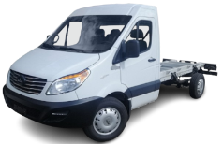 | ГРУЗОВЫЕ МИКРОАВТОБУСЫ | Шасси | 2-х осный | 5 | Мощность двигателя: 150 л.с., КП ZM6T82; топливный бак 80 л. | 9 | 147,660.00
МАЗ-3650А0-320-000 | 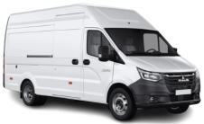 2025 |  | ГРУЗОВЫЕ МИКРОАВТОБУСЫ | Цельнометаллический фургон | 2-х осный | 3 | Мощность двигателя: 150 л.с., КП А31R32V; топливный бак 80 л. | 27 | 138,900.00
МАЗ-837810-020 | 2025 | 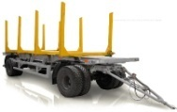 | ПРИЦЕПНАЯ ТЕХНИКА | Сортиментовоз | 2-х осный | - | Грузоподъемность: 15 200 кг. | 3 | 63,056.40
МАЗ-856100-4022 | 2025 |  | ПРИЦЕПНАЯ ТЕХНИКА | Прицеп-самосвал | 2-х осный | - | Грузоподъемность: 15 800 кг. | 55 | 77,800.80
МАЗ-856102-020-000 | 2025 |  | ПРИЦЕПНАЯ ТЕХНИКА | Прицеп-самосвал | 3-х осный | - | Грузоподьемность: 20 000 кг | 4 | 132,676.80
МАЗ-857100-4012 | 2025 | 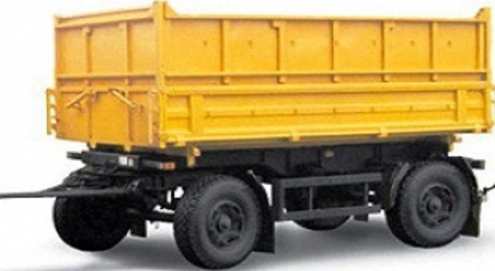 | ПРИЦЕПНАЯ ТЕХНИКА | Прицеп-самосвал | 2-х осный | - | Грузоподъемность: 10 000 кг. | 8 | 61,456.80
МАЗ-857100-4017-000 | 2025 | 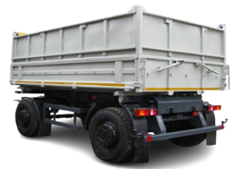 | ПРИЦЕПНАЯ ТЕХНИКА | Прицеп-самосвал | 2-х осный | - | Грузоподъемность: 9 800 кг. | 1 | 90,578.40
МАЗ-870110-1010 | 2025 |  | ПРИЦЕПНАЯ ТЕХНИКА | Прицепное шасси | 2-х осный | - | Грузоподъемность: 14 200 кг. | 3 | 64,497.60
МАЗ-870110-2010 | 2025 | 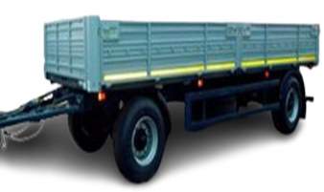 | ПРИЦЕПНАЯ ТЕХНИКА | Бортовой | 2-x осный | - | Грузоподъемность: 13 400 кг. | 1 | 68,575.20
МАЗ-893700-032-000 | 2025 | 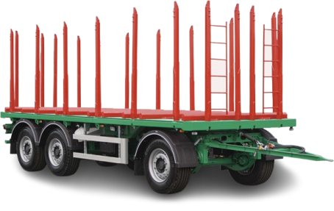 | ПРИЦЕПНАЯ ТЕХНИКА | Сортиментовоз | 3-х осный | - | Грузоподъемность: 21 500 кг | 1 | 104,476.80
МАЗ-938660-2110-000Р1 | 2025 |  | ПРИЦЕПНАЯ ТЕХНИКА | Бортовой | 2-х осный | - | Грузоподьемность: 28 000 кг. | 1 | 78,578.40
МАЗ-973700-020-100 | 2025 |  | ПРИЦЕПНАЯ ТЕХНИКА | Полуприцепное шасси | 3-х осный |  | Грузоподьемность: 35 250 кг. | 10 | Отпускная цена на стадии формирования
МАЗ-975800-2010 | 2025 |  | ПРИЦЕПНАЯ ТЕХНИКА | Бортовой | 3-х осный | - | Грузоподъемность: 27 500 кг. | 79 | 92,402.40
МАЗ-975800-2012 | 2025 | 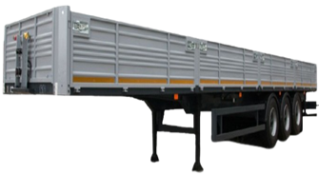 | ПРИЦЕПНАЯ ТЕХНИКА | Бортовой | 3-х осный | - | Грузоподъемность: 27 500 кг. | 40 | 86,262.00
МАЗ-975800-3010 | 2025 | 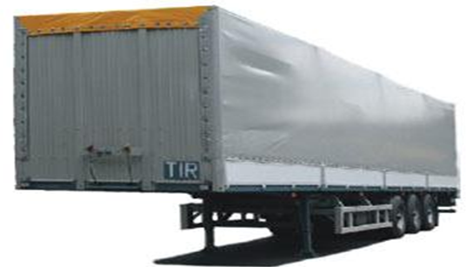 | ПРИЦЕПНАЯ ТЕХНИКА | Тентованный полуприцеп | 3-х осный | - | Грузоподьемность: 26 700 кг. | 2 | 102,774.00 | 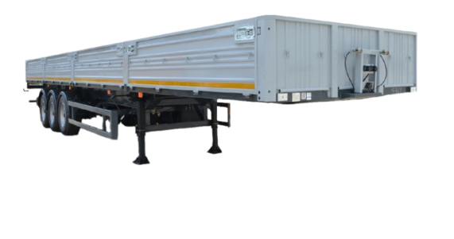
МАЗ-975830-2010 | 2025 | 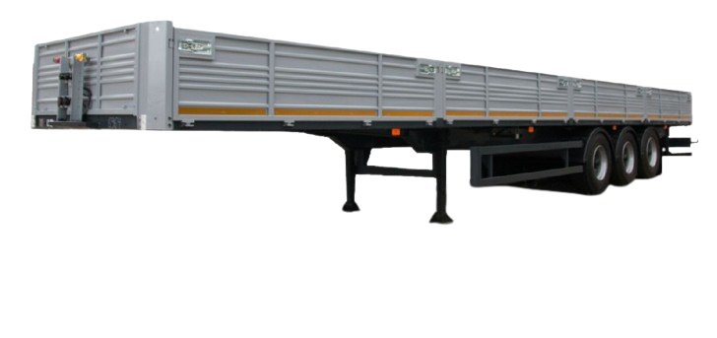 | ПРИЦЕПНАЯ ТЕХНИКА | Полуприцеп | 3-х осный | - | Грузоподьемность: 32 550 кг | 4 | 88,461.60 |  | 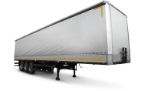
МАЗ-975830-3061-000 | 2025 | 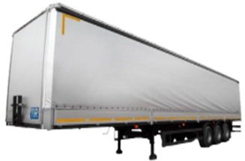 | ПРИЦЕПНАЯ ТЕХНИКА | Шторный | 3-х осный | - | Грузоподъемность: 32 600 кг. | 1 | 138,826.80
МАЗ-991901-020-010 | 2025 |  | ПРИЦЕПНАЯ ТЕХНИКА | Контейнеровоз | 3-х осный | - | Грузоподъемность: 33 600 кг. | 1 | 106,698.00
МАЗ-991902-010-000 | 2025 |  | ПРИЦЕПНАЯ ТЕХНИКА | Контейнеровоз | 4-х осный | - | Грузоподъемность: 41 300 кг. | 1 | 103,440.00
МАЗ-991902-030-000 | 2025 |  | ПРИЦЕПНАЯ ТЕХНИКА | Контейнеровоз | 4-х осный | - | Грузоподъемность: 41 800 кг. | 1 | 91,440.00

